Formulario
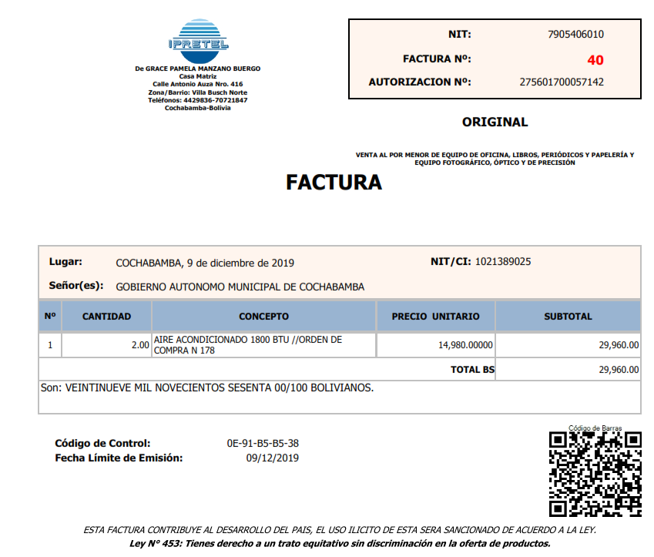
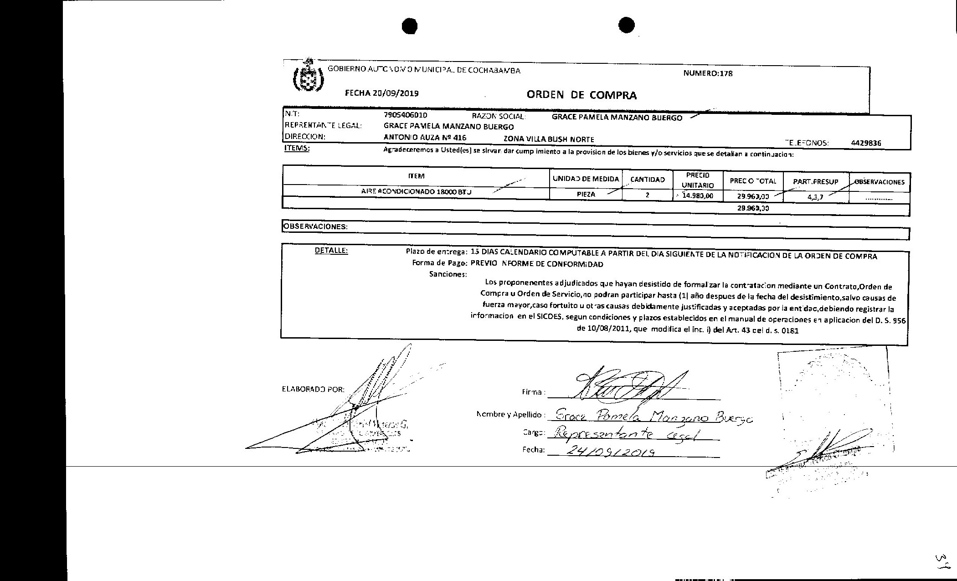
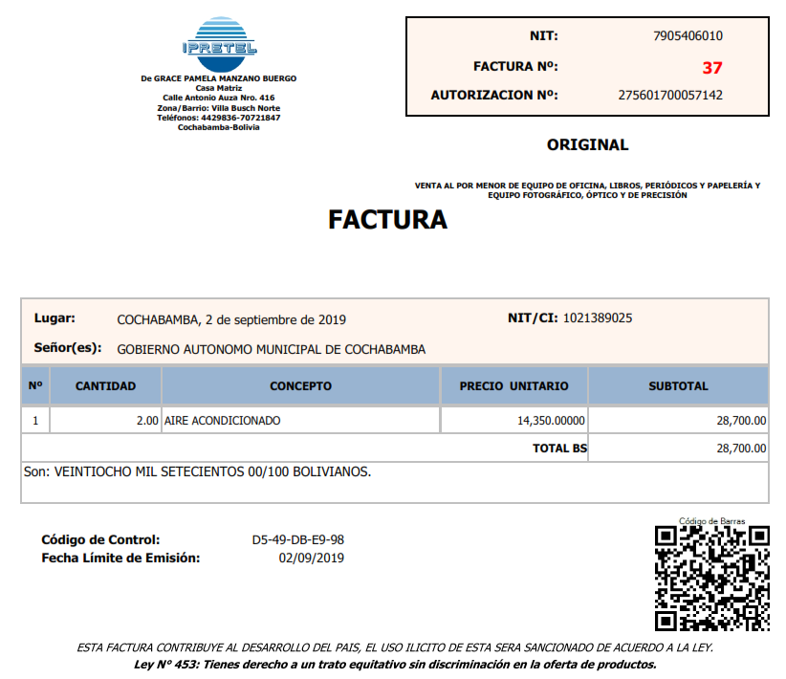
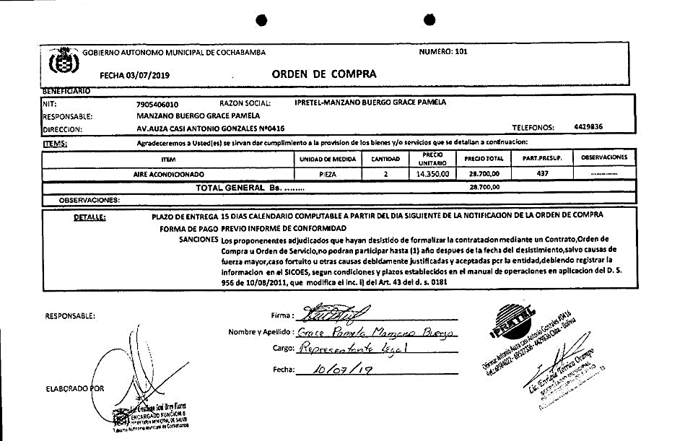
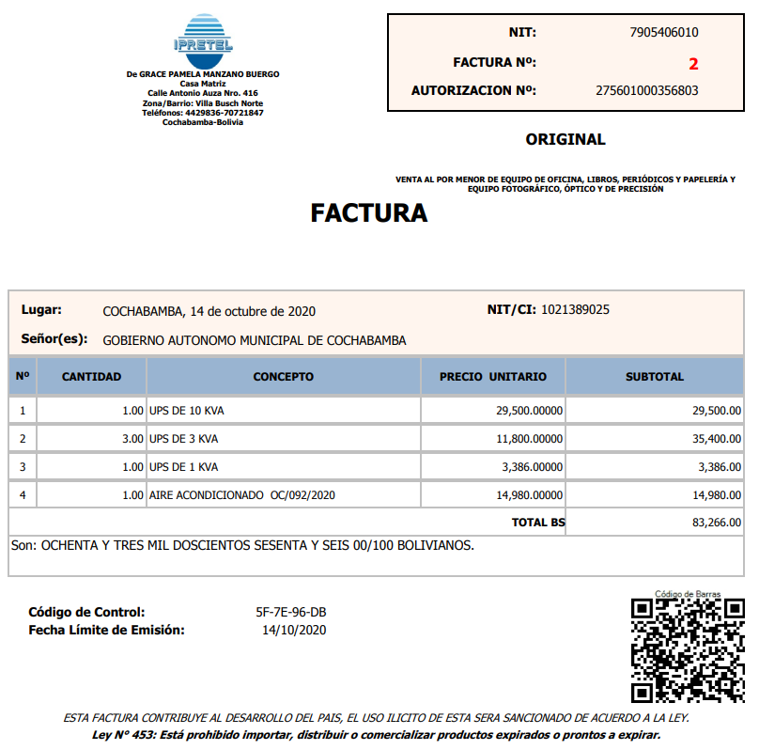
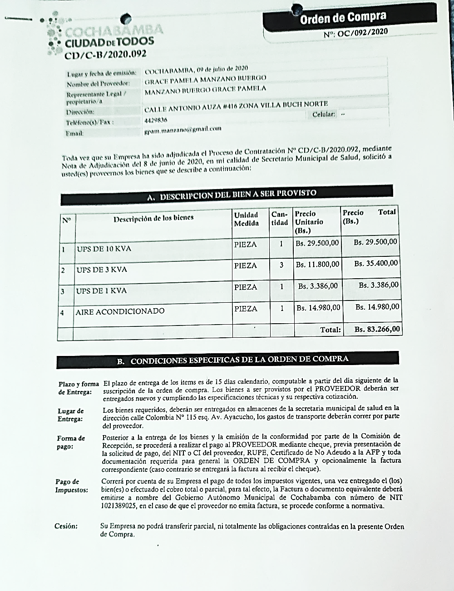
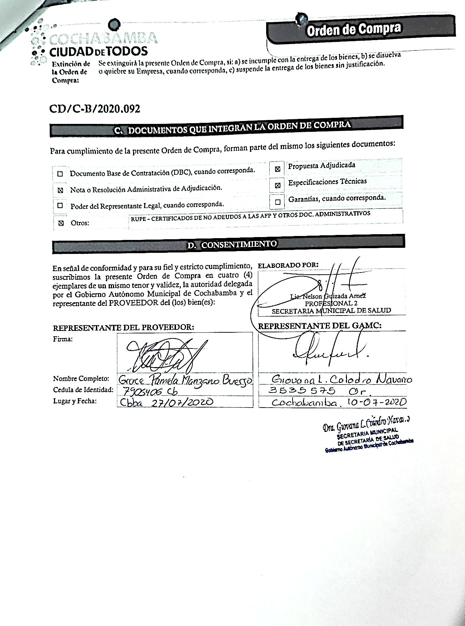
FORMULARIO DE PRESENTACIÓN DE PROPUESTA

NOMBRE DE LA EMPRESA: |  |  |  | Nº de NIT o C.I.:
IPRETEL |  |  |  | 7905406010
NOMBRE DEL REPRESENTANTE LEGAL O PROPIETARIO: |  |  |  | Nº Telefono de Contacto:
GRACE PAMELA MANZANO BUERGO |  |  |  | 68584022

Nota: Poner unicamente el precio unitario ofertado en la columna "Precio Unitario", de los ítems ofertados por su empresa/persona.

N° de Ítem | Concepto | Unidad Medida | Cantidad | Precio Unitario | Precio Total Ofertado
001 | AIRE ACONDICIONADO | EQUIPO | 1 | 9,800.00 | 9,800.00
 | TOTAL |  |  |  | 9,800.00

